LinSerialComTool
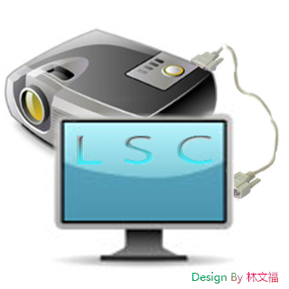
LinSerialComTool 使用说明书

LinSerialComTool界面介绍
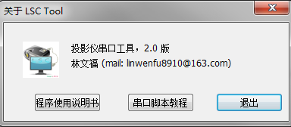

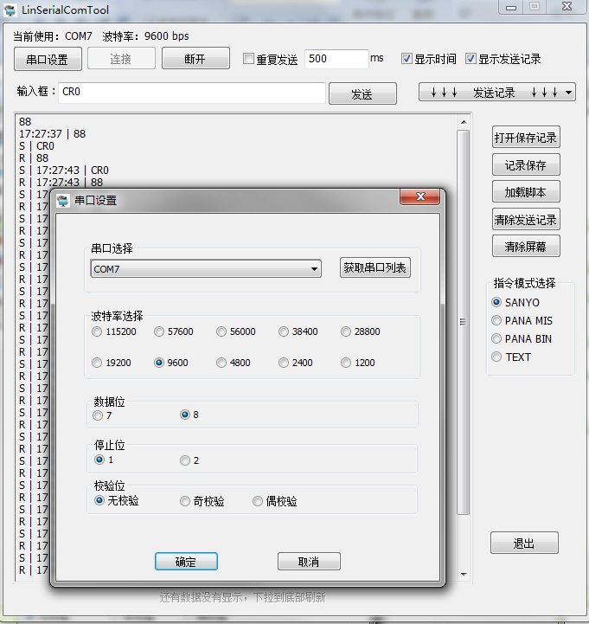
在这里使用鼠标右键单击对话框，查看关于菜单
串口提示
点击这里可以直接打开脚本教程

已经保存过的文件可以点击这里快速打开

如果需要保存记录，请点击这里

点击这里可以加载已经编好的脚本

可以清除掉发送记录下拉菜单

可以清除掉左边屏幕上的记录

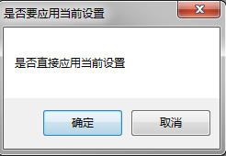
点击确认设置串口
可以选择不同的指令模式
点击这里可以直接获取到系统中可以用的串口

点击这里则会提示你是否需要退出，如果直接点对话框X那个按钮，则不会警告信息。
点击取消不做任何操作

提示框，下拉刷新
滚动条不是处在最下端的时候，数据并不会得到刷新，需要显示的时候，下拉滚动条到最底部就可以显示

